Estadísticas
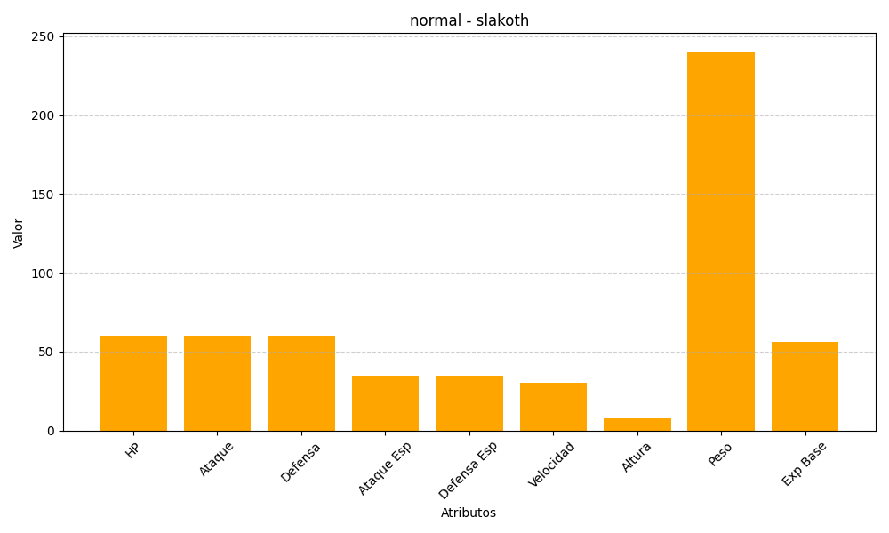
ID | Nombre | Tipo | HP | Ataque | Defensa | Ataque Especial | Defensa Especial | Velocidad | Altura | Peso | Experiencia Base
287 | slakoth | normal | 60 | 60 | 60 | 35 | 35 | 30 | 8 | 240 | 56

